Midea
Модель | Категория | Фото | Описание | Ссылка на сайт | Рекомендованная розничная цена (РРЦ)
MDRB521MGE22ODM | Отдельностоящий холодильник | 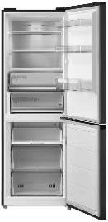 | Инверторный компрессор, класс энергопотребления А++, Full No Frost. Электронное управление. Цифровой дисплей. Металлическая панель Metal Cooling. Полезный объём 360л (холодильная камера 256л/морозильная камера 104л) Габариты (ВхШхГ), мм: 2010х595х660 Цвет: чёрное стекло. Управление: Duo Control (независимая регулировка морозильной и холодильной камер с внешнего дисплея). Выдвижные полки, 3D LED освещение, ящик-трансформер в морозильной камере. | Открыть сайт | 74,990
MDRF705BIE70 | Отдельностоящий холодильник с возможностью встраивания многодверный | 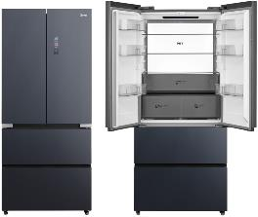 | Холодильник многодверный Midea PERFECT-IN (отдельностоящий с возможностью встраивания в нишу). Технология Dual Cooling Full No Frost. Полезный объем 534л (холодильная камера 359л/морозильная камера 175л). Инверторный компрессор. Класс энергопотребления А+. Уровень шума 38dB. Управление: электронное, внешний цифровой дисплей. Цветной дисплей. Цвет: графитовый серый (стекло). Технология мягкой заморозки V-tech (двухуровневая зона хранения). Независимая регулировка температуры в зоне. Зона IPL стерилизации (Intensive Pulse Light). Холодильное отделение: система очищения воздуха Plasma+. Морозильное отделение: система очищения воздуха Platinum Fresh. Стеновая LED панель. Габариты (ВхШхГ), мм: 1910х833х600 | Открыть сайт | 164,990
MDRM706BIE70 | Отдельностоящий холодильник с возможностью встраивания многодверный | 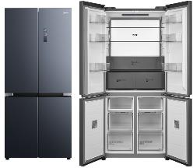 | Холодильник многодверный Midea PERFECT-IN (отдельностоящий с возможностью встраивания в нишу). Технология Dual Cooling Full No Frost. Полезный объем 534л (холодильная камера 359л/морозильная камера 175л). Инверторный компрессор. Класс энергопотребления А+. Уровень шума 38dB. Управление: электронное, внешний цифровой дисплей. Цветной дисплей. Цвет: графитовый серый (стекло). Технология мягкой заморозки V-tech (двухуровневая зона хранения). Независимая регулировка температуры в зоне. Зона IPL стерилизации (Intensive Pulse Light). Холодильное отделение: система очищения воздуха Plasma+. Морозильное отделение: система очищения воздуха Platinum Fresh. Стеновая LED панель. Габариты (ВхШхГ), мм: 1910х833х600 | Открыть сайт | 159,990
MDRF705BIE63 | Отдельностоящий холодильник с возможностью встраивания многодверный | 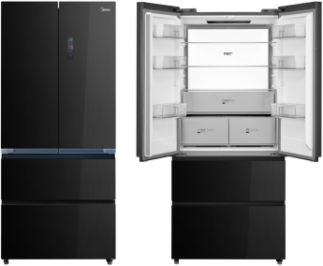 | Холодильник многодверный Midea PERFECT-IN (отдельностоящий с возможностью встраивания в нишу). Технология Dual Cooling Full No Frost. Полезный объем 534л (холодильная камера 359л/морозильная камера 175л). Инверторный компрессор. Класс энергопотребления А+. Уровень шума 38dB. Управление: электронное, внешний цифровой дисплей. Цветной дисплей. Цвет: чёрный твид (стекло) Технология мягкой заморозки V-tech (двухуровневая зона хранения). Независимая регулировка температуры в зоне. Зона IPL стерилизации (Intensive Pulse Light). Холодильное отделение: система очищения воздуха Plasma+. Морозильное отделение: система очищения воздуха Platinum Fresh. Стеновая LED панель. Габариты (ВхШхГ), мм: 1910х833х600 | Открыть сайт | 169,990
MDRM706BIE63 | Отдельностоящий холодильник с возможностью встраивания многодверный | 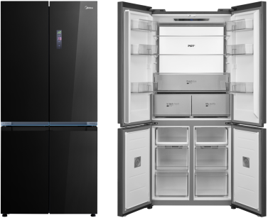 | Холодильник многодверный Midea PERFECT-IN (отдельностоящий с возможностью встраивания в нишу). Технология Dual Cooling Full No Frost. Полезный объем 534л (холодильная камера 359л/морозильная камера 175л). Инверторный компрессор. Класс энергопотребления А+. Уровень шума 38dB. Управление: электронное, внешний цифровой дисплей. Цветной дисплей. Цвет: чёрный твид (стекло). Технология мягкой заморозки V-tech (двухуровневая зона хранения). Независимая регулировка температуры в зоне. Зона IPL стерилизации (Intensive Pulse Light). Холодильное отделение: система очищения воздуха Plasma+. Морозильное отделение: система очищения воздуха Platinum Fresh. Стеновая LED панель. Габариты (ВхШхГ), мм: 1910х833х600 | Открыть сайт | 164,990
MDRF692MIE22 | Отдельностоящий холодильник многодверный |  | Инверторный компрессор, класс энергопотребления А+, Full No Frost, цветной дисплей. Управление через приложение MSmartHome и Wi-Fi. Полезный объём 531л (холодильная камера 357л/морозильная камера 174л) Габариты (ВхШхГ), мм: 1898x83x65 Цвет: чёрный / стекло. Управление: Duo Control (независимая регулировка морозильной и холодильной камер с внешнего дисплея). Независимаязона Vario Box. |  | 116,990
MDRF692MIE46 | Отдельностоящий холодильник многодверный | 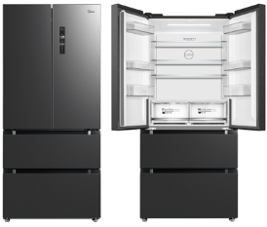 | Инверторный компрессор, класс энергопотребления А+, Full No Frost, цветной дисплей. Антибактериальный модуль Platinum Fresh. Управление через приложение MSmartHome и Wi-Fi. Полезный объём 531л (холодильная камера 357л/морозильная камера 174л) Габариты (ВхШхГ), мм: 1898x83x65 Цвет: нержавеющая сталь Управление: Duo Control (независимая регулировка морозильной и холодильной камер с внешнего дисплея). Независимая зона Vario Box. |  | 109,990
MDRF692MIE45 | Отдельностоящий холодильник многодверный | 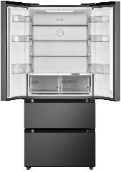 | Инверторный компрессор, класс энергопотребления А+, Full No Frost, цветной дисплей. Антибактериальный модуль Platinum Fresh. Управление через приложение MSmartHome и Wi-Fi. Полезный объём 531л (холодильная камера 357л/морозильная камера 174л) Габариты (ВхШхГ), мм: 1898x83x65 Цвет: чёрный Управление: Duo Control (независимая регулировка морозильной и холодильной камер с внешнего дисплея). Независимая зона Vario Box. |  | 112,990
MDRM691MIE46 | Отдельностоящий холодильник многодверный | 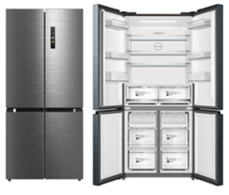 | Инверторный компрессор, класс энергопотребления А+, Full No Frost, цветной дисплей. Антибактериальный модуль Platinum Fresh. Управление через приложение MSmartHome и Wi-Fi. Полезный объём 530л (холодильная камера 355л/морозильная камера 175л)Габариты (ВхШхГ), мм: 1898x83x65 Цвет: нержавеющая сталь Управление: Duo Control (независимая регулировка морозильной и холодильной камер с внешнего дисплея). Независимая зона Vario Box. |  | 104,990
MDRM691MIE45 | Отдельностоящий холодильник многодверный |  | Инверторный компрессор, класс энергопотребления А+, Full No Frost, цветной дисплей. Антибактериальный модуль Platinum Fresh. Управление через приложение MSmartHome и Wi-Fi. Полезный объём 530л (холодильная камера 355л/морозильная камера 175л) Габариты (ВхШхГ), мм: 1898x83x65 Цвет: чёрный Управление: Duo Control (независимая регулировка морозильной и холодильной камер с внешнего дисплея). Независимаязона Vario Box. |  | 107,990
MDRS791MIE46 | Отдельностоящий холодильник Side by side | 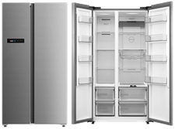 | Инверторный компрессор, класс энергопотребления А++, Full No Frost, цветной дисплей. Управление через приложение MSmartHome и Wi-Fi. Полезный объём 604л (холодильная камера 384л/морозильная камера 220л) Габариты (ВхШхГ), мм:1775х910х698 Цвет: нержавеющая сталь Midea Inox Управление: Duo Control (независимая регулировка морозильной и холодильной камер с внешнего дисплея). Зона регулируемой влажности, винная полка. |  | 95,990
MDRS791MIE45 | Отдельностоящий холодильник Side by side | 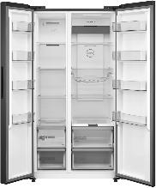 | Инверторный компрессор, класс энергопотребления А++, Full No Frost, цветной дисплей. Антибактериальный модуль Platinum Fresh. Управление через приложение MSmartHome и Wi-Fi. Полезный объём 604л (холодильная камера 384л/морозильная камера 220л) Габариты (ВхШхГ), мм:1775х910х698 Цвет: чёрный Управление: Duo Control (независимая регулировка морозильной и холодильной камер с внешнего дисплея). Зона регулируемой влажности, винная полка. |  | 98,990
MDRB511FGF46IDM | Отдельностоящий холодильник |  | Класс энергопотребления А+, Full No Frost. Инверторный компрессор. Металлическая панель Metal Cooling. Глубина 570мм - комфортная установка в одной плоскости с кухонным гарнитуром. Полезный объём 373л (холодильная камера 272л/морозильная камера 101л) Габариты (ВхШхГ), мм: 2010х595х570 Цвет: нержавеющая сталь Управление: Single Control (внутренний дисплей). Технология охлаждения Multi-Air Flow, LED подсветка, регулировка полок по высоте, 3 ящика в морозильной камере. Уровень шума: 35дБ | Открыть сайт | 43,990
MDRB511FGF01IDM | Отдельностоящий холодильник |  | Класс энергопотребления А+, Full No Frost. Инверторный компрессор. Металлическая панель Metal Cooling. Глубина 570мм - комфортная установка в одной плоскости с кухонным гарнитуром. Полезный объём 373л (холодильная камера 272л/морозильная камера 101л) Габариты (ВхШхГ), мм: 2010х595х570 Цвет: белый Управление: Single Control (внутренний дисплей). Технология охлаждения Multi-Air Flow, LED подсветка, регулировка полок по высоте, 3 ящика в морозильной камере. Уровень шума: 35дБ | Открыть сайт | 41,990
MDRB459FGF46IDM | Отдельностоящий холодильник |  | Класс энергопотребления А+, Full No Frost. Инверторный компрессор. Металлическая панель Metal Cooling. Глубина 570мм - комфортная установка в одной плоскости с кухонным гарнитуром. Полезный объём 340л (холодильная камера 239л/морозильная камера 101л) Габариты (ВхШхГ), мм: 1860х595х570 Цвет: нержавеющая сталь Управление: Single Control (внутренний дисплей). Технология охлаждения Multi-Air Flow, LED подсветка, регулировка полок по высоте, 3 ящика в морозильной камере. Уровень шума: 35дБ | Открыть сайт | 38,990
MDRB459FGF01IDM | Отдельностоящий холодильник |  | Класс энергопотребления А+, Full No Frost. Инверторный компрессор. Металлическая панель Metal Cooling. Глубина 570мм - комфортная установка в одной плоскости с кухонным гарнитуром. Полезный объём 340л (холодильная камера 239л/морозильная камера 101л) Габариты (ВхШхГ), мм: 1860х595х570 Цвет: белый Управление: Single Control (внутренний дисплей). Технология охлаждения Multi-Air Flow, LED подсветка, регулировка полок по высоте, 3 ящика в морозильной камере. Уровень шума: 35дБ | Открыть сайт | 36,990
MDRB524MGE28ODM | Отдельностоящий холодильник | 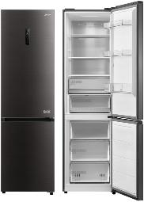 | Инверторный компрессор, класс энергопотребления А++, Full No Frost. Металлическая панель Metal Cooling. Полезный объём 386л (холодильная камера 263л/морозильная камера 123л) Габариты (ВхШхГ), мм: 2010х595х660 Цвет: чёрный. Управление: Duo Control (независимая регулировка морозильной и холодильной камер с внешнего дисплея). Выдвижные полки, 3D LED освещение, 3 ящика в морозильной камере, уровень шума 35dB. | Открыть сайт | 54,990
MDRE416FGE01M | Встраиваемый холодильник | 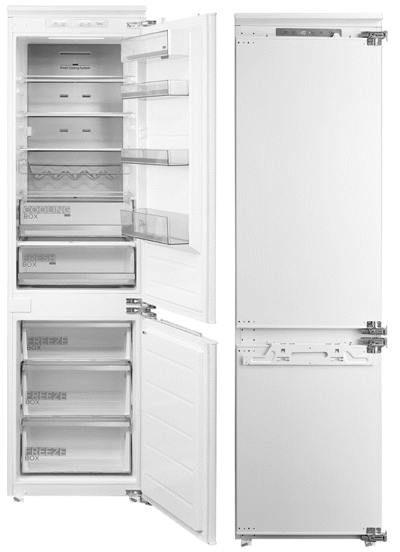 | Встраиваемый холодильник высотой 1,94м. Технология Full No Frost. Полезный объем 307л (холодильная камера 219л/морозильная камера 88л). Инверторный компрессор. Класс энергопотребления А++. Уровень шума 35dB. Управление: электронное, внешний цифровой дисплей. Режим Standby. Усиленные петли Door-on-Door. Индивидуальная зона хранения на дверце. Винная полка. Металлическая пластина Metal Cooling. Обрамление полок Hot Stamping. Зона контроля влажности Humidity Box. Fresh зона. Режим суперохлаждения. Режим суперзаморозки. Система хранения в морозильной камере: 3 ящика. Скрытая зона хранения. Габариты (ВхШхГ), мм: 1977х558х558 | Открыть сайт | 99,990
MDRE413FGE01 | Встраиваемый холодильник |  | Встраиваемый холодильник высотой 1,94м. Технология Full No Frost. Полезный объем 307л (холодильная камера 219л/морозильная камера 88л). Инверторный компрессор. Класс энергопотребления А++. Уровень шума 35dB. Управление: электронное, внешний цифровой дисплей. Режим Standby.Слайдерные петли. Зона контроля влажности. Fresh зона. Режим суперохлаждения. Режим суперзаморозки. Система хранения в морозильной камере: 3 ящика. Скрытая зона хранения. Габариты (ВхШхГ), мм: 1977х540х550 | Открыть сайт | 89,990
MDRE371FGE01M | Встраиваемый холодильник |  | Встраиваемый холодильник высотой 1,78м. Технология Full No Frost. Металлическая панель Metal Cooling. Полезный объем 274л (холодильная камера 198л/морозильная камера 76л). Инверторный компрессор. Класс энергопотребления А++. Уровень шума 35dB. Управление: электронное, внешний цифровой дисплей. Режим Standby. Технология охлаждения Multi-Air Flow (равномерное распределение воздушных потоков по высоте холодильной камеры). Усиленные петли DOD (Door-on-door). Складная полка.Винная полка. Зона контроля влажности. Режим суперохлаждения. Режим суперзаморозки. Скрытая зона хранения. Габариты (ВхШхГ), мм: 1767х558х558 | Открыть сайт | 89,990.00
MDRE367FGE01 | Встраиваемый холодильник |  | Встраиваемый холодильник высотой 1,78м. Технология Full No Frost. Полезный объем 274л (холодильная камера 198л/морозильная камера 76л). Инверторный компрессор. Класс энергопотребления А++. Уровень шума 35dB. Управление: электронное, внешний цифровой дисплей. Режим Standby. Технология охлаждения Multi-Air Flow (равномерное распределение воздушных потоков по высоте холодильной камеры). Зона контроля влажности. Режим суперохлаждения. Режим суперзаморозки. Скрытая зона хранения. Габариты (ВхШхГ), мм: 1785х540х550 | Открыть сайт | 76,990
MDRE423FGE01 | Встраиваемый однодверный холодильник | 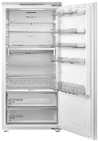 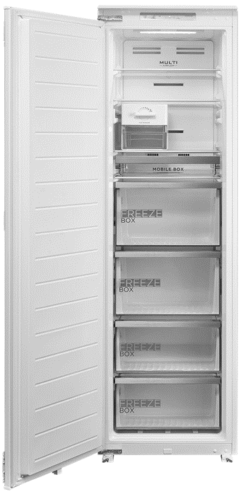 | Встраиваемый однодверный холодильник Full No Frost. Установка в паре с MDRE306FZF01 по типу SBS Built-in. Полезный объем 304л. Управление: электронное, внутренний дисплей. Зона контроля влажности Humidity Box. Система хранения Mobile Box с возможностью установки в морозильную камеру MDRE306FZF01. Многопоточная система охлаждения Multi Air Flow. Винная полка. Габариты (ВхШхГ), мм: 1785х540х545 Класс энергопотребления А++ | Открыть сайт | 82,990
MDRE306FZF01 | Встраиваемая однодверная морозильная камера | 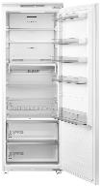 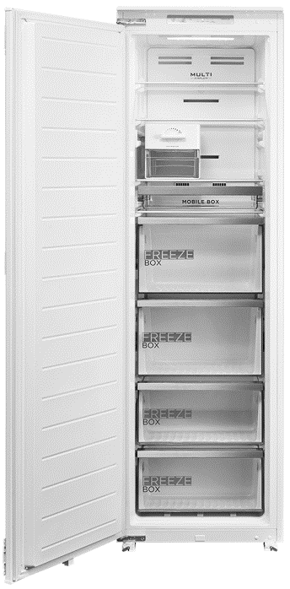 | Встраиваемая однодверная морозильная камера Full No Frost. Установка в паре с MDRE423FGE01 по типу SBS Built-in. Полезный объем 212л. Управление: электронное, внутренний дисплей. Система хранения Mobile Box с возможностью установки в холодильник MDRE423FGE01. Льдогенератор с поворотным механизмом. Многопоточная система охлаждения Multi Air Flow.Слайдерные петли. Габариты (ВхШхГ), мм: 1785х540х545 Класс энергопотребления А+ | Открыть сайт | 87,990
MF210W105WB/T | Стиральная машина |  | Стиральная машина с фронтальной загрузкой LUNAR Series. Инверторный мотор. Стирка с паром. Управление через приложение MSmartHome. Электронное управление: Touch-панель + Дисплей LUNAR Dial. Технология HealthGuard. Автоочистка барабана. Турбостирка, PowerMix Spray, Auto Dose Максимальная загрузка: 10.5 кг, Макс. Скорость отжима: 1400 об/мин., Программ: 14, Класс энергопотребления: А+++, Габариты (ВхШхГ), мм: 850х595х580 | Открыть сайт | 61,990
MD210H100WDB/T | Сушильная машина |  | Сушильная машина с тепловый насосом LUNAR Series. Управление через приложение MSmartHome. Электронное управление: Touch-панель + Дисплей LUNAR Dial. Технология HealthGuard. Освежение AirFresh. Подсветка барабана, Автоочиска кондесатора, Два инвертора Установка в колонну с моделью MF210W105WB/T Максимальная загрузка: 10 кг, Программ: 15, Класс энергопотребления: А+++, Габариты (ВхШхГ), мм: 850х595х685 | Открыть сайт | 77,990
MSKK-S210 | Соеденительный элемент |  | Соединительный элемент для сушильной машины Midea MD210H100WDB/T. |  | 5,990
MF210W105WB/W | Стиральная машина |  | Стиральная машина с фронтальной загрузкой LUNAR Series. Инверторный мотор. Стирка с паром. Управление через приложение MSmartHome. Электронное управление: Touch-панель + Дисплей LUNAR Dial. Технология HealthGuard. Автоочистка барабана. Турбостирка, PowerMix Spray, Auto Dose Максимальная загрузка: 10.5 кг, Макс. Скорость отжима: 1400 об/мин., Программ: 14, Класс энергопотребления: А+++, Габариты (ВхШхГ), мм: 850х595х580 | Открыть сайт | 59,990
MD210H100WDB/W | Сушильная машина |  | Сушильная машина с тепловый насосом LUNAR Series. Управление через приложение MSmartHome. Электронное управление: Touch-панель + Дисплей LUNAR Dial. Технология HealthGuard. Освежение AirFresh. Подсветка барабана, Автоочиска кондесатора, Два инвертора Установка в колонну с моделью MF210W105WB/W Максимальная загрузка: 10 кг, Программ: 15, Класс энергопотребления: А+++, Габариты (ВхШхГ), мм: 850х595х685 | Открыть сайт | 75,990
MSKK-W210 | Соеденительный элемент |  | Соединительный элемент для сушильной машины Midea MD210H100WDB/W. |  | 5,990
MF11712BS40/W | Стиральная машина |  | Узкая стиральная машина с фронтальной загрузкой. Стирка с паром. Антиаллергенная стирка 90⁰. Предварительная стирка. Дополнительное полоскание. Режим "Турбо". Выбор времени окончания стирки (отсрочка). Программа очистки барабана. Электронное управление. Максимальная загрузка: 7 кг, Макс. Скорость отжима: 1200 об/мин., Программ: 15, Класс энергопотребления: А++, Габариты (ВхШхГ), мм: 850х595х400 | Открыть сайт | 29,990
MF11914BS53/W | Стиральная машина | 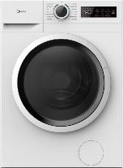 | Стандартная стиральная машина с фронтальной загрузкой. Инверторный мотор. Стирка с паром. Антиаллергенная стирка 90⁰. Предварительная стирка. Дополнительное полоскание. Режим "Турбо". Выбор времени окончания стирки (отсрочка). Программа очистки барабана. Электронное управление. Максимальная загрузка: 9 кг, Макс. Скорость отжима: 1400 об/мин., Программ: 15, Класс энергопотребления: А++, Габариты (ВхШхГ), мм: 850х595х535 | Открыть сайт | 42,990
MD1180BH60/W | Сушильная машина |  | Сушильная машина с тепловый насосом MF110 Series Электронное управление: Touch-панель . Технология HealthGuard. Освежение AirFresh. Подсветка барабана. Максимальная загрузка: 8 кг, Установка в колонну с моделью MF11914BS53/W Программ: 15, Класс энергопотребления: А+, Габариты (ВхШхГ), мм: 850х595х600 | Открыть сайт | 49,990
MD1180H60/W | Сушильная машина |  | Сушильная машина с тепловый насосом MF110 Series Электронное управление: Touch-панель . Технология HealthGuard. Освежение AirFresh. Подсветка барабана. Максимальная загрузка: 8 кг, Установка в колонну с моделью MF11914BS53/W Программ: 15, Класс энергопотребления: А+, Габариты (ВхШхГ), мм: 850х595х600 | Открыть сайт | 49,990
MFA06W80B/W | Встраеваемая стиральная машина | 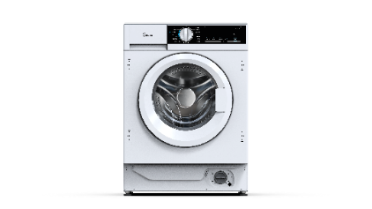 | Максимальная загрузка: 8 кг, Макс. Скорость отжима: 1400 об/мин., Инверторный мотор Электронное управление + Дисплей, Программ: 16, Энергопотребление: 0,89 кВТч, Класс энергопотребления: А+++, Класс отжима: В, Отложенный старт: 24 часа, Блокировка от детей, габариты (ВхШхГ), мм: 825х595х535 | Открыть сайт | 49,990
MSKK-W02 | Соеденительный элемент |  | Соединительный элемент для сушильных машин Midea (MD1180BH60/W) MSKK-W02. |  | 5,990
MCO82007MGG-I | Компактный духовой шкаф с функцией СВЧ | 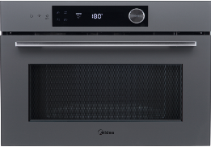 | Компактный мультифункциональный духовой шкаф с функцией СВЧ, электронный сенсорный программатор, не утапл., переключатель, Информативный LCD-дисплей, 13 режимов: 4 режима духового шкафа + 3 комб., режима с СВЧ, 13 авт., программ приготовления + 2 размораживания, Объем: 50 л, Камера приготовления из эмали легкой очистки, 4 уровня приготовления, Функция "Защита детей", Принадлежности: 1 хром., р-ка, 1 противень 45 мм, 1 стеклянный противень, Цвет: серое стекло | Открыть сайт | 79,990
MCO82007MBG-I | Компактный духовой шкаф с функцией СВЧ | 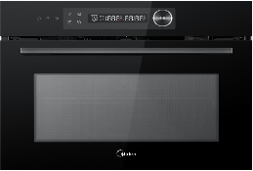 | Компактный мультифункциональный духовой шкаф с функцией СВЧ, электронный сенсорный программатор, не утапл., переключатель, Информативный LCD-дисплей, 13 режимов: 4 режима духового шкафа + 3 комб., режима с СВЧ, 13 авт., программ приготовления + 2 размораживания, Объем: 50 л, Камера приготовления из эмали легкой очистки, 4 уровня приготовления, Функция "Защита детей", Принадлежности: 1 хром., р-ка, 1 противень 45 мм, 1 стеклянный противень, Цвет: черное стекло | Открыть сайт | 77,990
TF944EG9-BL | Компактный духовой шкаф | 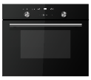 | Компактный мультифункциональный духовой шкаф с функцией СВЧ, электронный сенсорный программатор, утапл., переключатели, Информативный LCD-дисплей, 7 режимов: 4 режима духового шкафа + 3 комб., режима с СВЧ, 13 авт., программ приготовления + 2 размораживания, Объем: 44 л, Камера приготовления из нерж., стали, 4 уровня приготовления, Функция "Защита детей", Принадлежности: 1 хром., р-ка, 1 круглая р-ка для гриля, 1 круглый стекляный поворотный стол, 1 стеклянный противень, Цвет: черное стекло | Открыть сайт | 60,990
MO817100MGB | Духовой шкаф | 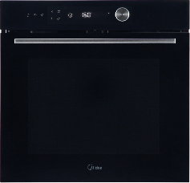 | Электрический мультифункциональный независимый духовой шкаф с СВЧ, новая платформа, сенсорное управление со слайдером с LCD дисплеем, мультифункциональный таймер, большой объем рабочей камеры 72 литра, 13 функций + 4 функции СВЧ, съемная дверца, 4-х слойное дверное стекло, двойное освещение, система принудительного охлаждения, 3 противня 28 мм/45мм/ стеклянный, быстрый предварительный нагрев, узкая панель управления, IOT, температурный диапазон 30-280С цвет - черное стекло | Открыть сайт | 73,990
MO82107PGG-I | Духовой шкаф | 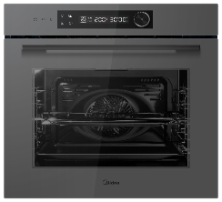 | Электрический мультифункциональный независимый духовой шкаф, сенсорное управление + програматор с LCD -дисплеем белого цвета, IOT, температурный диапазон 30-280С, мультифункциональный таймер, большой объем рабочей камеры 72 литров, 13 режимов + освещение, очистка паром, съемная дверца, 3 стекла, плавное закрывание дверцы SoftClose, 1 уровневые полностью выдвижные телескопические направляющие, температурный шуп, цвет - серое стекло | Открыть сайт | 61,990
MO82107PBG-I | Духовой шкаф | 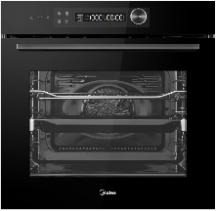 | Электрический мультифункциональный независимый духовой шкаф, сенсорное управление + програматор с LCD -дисплеем белого цвета, IOT, температурный диапазон 30-280С, мультифункциональный таймер, большой объем рабочей камеры 72 литров, 13 режимов + освещение, очистка паром, съемная дверца, 3 стекла, плавное закрывание дверцы SoftClose, 1 уровневые полностью выдвижные телескопические направляющие, температурный шуп, цвет - черное стекло | Открыть сайт | 59,990
MO98277CGB | Духовой шкаф | 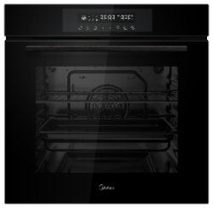 | Электрический мультифункциональный независимый духовой шкаф, сенсорное управление с LCD -дисплеем белого цвета, мультифункциональный таймер, большой объем рабочей камеры 70 литров, 8 режимов + освещение, каталитическая система очистки, съемная дверца, 3 стекла, плавное закрывание дверцы SoftClose, телескопические направляющие (1 пара), камень для пиццы и выпечки, цвет - черное стекло | Открыть сайт | 49,990
MO78100CGB | Духовой шкаф | 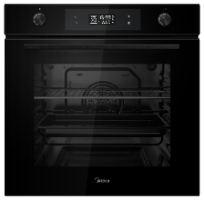 | Электрический мультифункциональный независимый духовой шкаф, 9 режимов, цифровой LED дисплей, утапливаемые переключатели, мультифункциональный таймер, каталитическая очистка, 2 противня, решетка, телескопические направляющие для противней, съемная дверца, доводчик двери (SOFT CLOSE), 3 стекла, большой объем рабочей камеры - 70 литров, узкая панель управления, цвет - черное стекло | Открыть сайт | 40,990
MO78100CGW | Духовой шкаф | 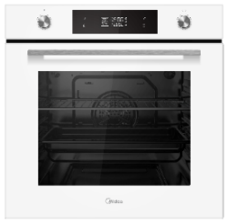 | Электрический мультифункциональный независимый духовой шкаф, 9 режимов, цифровой LED дисплей, утапливаемые переключатели, мультифункциональный таймер, каталитическая очистка, 2 противня, решетка, телескопические направляющие для противней, съемная дверца, доводчик двери (SOFT CLOSE), 3 стекла, большой объем рабочей камеры - 70 литров, узкая панель управления, цвет - белое стекло | Открыть сайт | 41,990
MO78107CGB | Духовой шкаф | 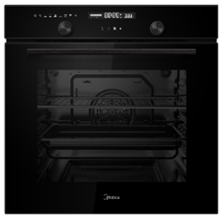 | Электрический мультифункциональный независимый духовой шкаф, 9 режимов, цифровой LED дисплей, утапливаемые переключатели, мультифункциональный таймер, каталитическая очистка, 2 противня, решетка, телескопические направляющие для противней, съемная дверца, доводчик двери (SOFT CLOSE), 3 стекла, большой объем рабочей камеры - 70 литров, узкая панель управления, цвет - черное стекло | Открыть сайт | 40,990
MO611107YGB | Духовой шкаф |  | Электрический мультифункциональный независимый духовой шкаф, 11 режимов, электронный сенсорный программатор, цифровой LED дисплей белого цвета, утапливаемые переключатели, мультифункциональный таймер, 2 противня, решетка, двойной гриль, телескопические направляющие для противней, объем рабочей камеры - 70 литров, цвет - черное стекло | Открыть сайт | 34,990
MO611105GB | Духовой шкаф | 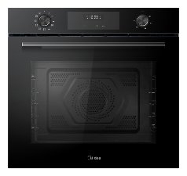 | Электрический мультифункциональный независимый духовой шкаф, 11 режимов, электронный сенсорный программатор, цифровой LED дисплей белого цвета, утапливаемые переключатели, мультифункциональный таймер, 2 противня, решетка, двойной гриль, телескопические направляющие для противней, объем рабочей камеры - 70 литров, цвет - черное стекло |  | 29,990
MO608007YGB | Духовой шкаф | 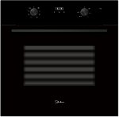 | Электрический мультифункциональный независимый духовой шкаф, 7 режимов, электронный сенсорный программатор, цифровой LED дисплей белого цвета, утапливаемые переключатели, мультифункциональный таймер, 2 противня, решетка, двойной гриль, хромированные направляющие для противней, трехслойное стекло дверцы, объем рабочей камеры - 70 литров, цвет - черное стекло | Открыть сайт | 29,990
MO47007GW | Духовой шкаф | 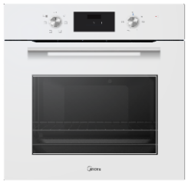 | Электрический мультифункциональный независимый духовой шкаф, 6 режимов + освещение, сенсорный программатор + цифровой LED дисплей, утапливаемые переключатели, корпусные направляющие для противней, 2 стекла, объем 60 литров,глубокий противень 48 мм и противень для аэрогриля, цвет - белое стекло | Открыть сайт | 26,990
MO47007GB | Духовой шкаф | 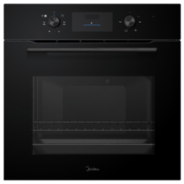 | Электрический мультифункциональный духовой шкаф, 6 режимов + освещение, сенсорный программатор + цифровой LED дисплей, утапливаемые переключатели, корпусные направляющие для противней, 2 стекла, объем 60 литров, глубокий противень 48 мм и противень для аэрогриля, цвет - черное стекло | Открыть сайт | 25,990
MO47007GX | Духовой шкаф | 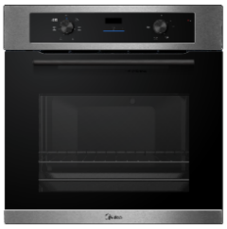 | Электрический мультифункциональный духовой шкаф, 6 режимов + освещение, сенсорный программатор + цифровой LED дисплей, утапливаемые переключатели, корпусные направляющие для противней, 2 стекла, объем 60 литров, глубокий противень 48 мм и противень для аэрогриля, цвет - нержавеющая сталь | Открыть сайт | 25,990
MO37007GB | Духовой шкаф | 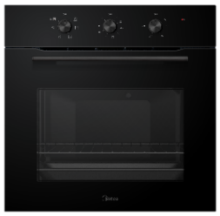 | Электрический мультифункциональный духовой шкаф, 6 режимов + освещение, механический программатор, утапливаемые переключатели, корпусные направляющие для противней, 2 стекла, объем 60 литров, глубокий противень 48 мм и противень для аэрогриля, цвет - черное стекло | Открыть сайт | 23,990
MG697VGW | Газовая варочная поверхность | 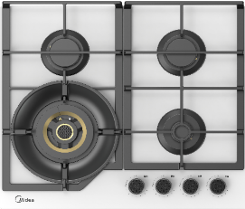 | Газовая варочная поверхность Volcano, ширина 60 см, 4 газовые конфорки, уникальная сверхмощная конфорка с регулировкой пламени до 5 кВт и центральной зоной нагрева, интегрированный кофе-адаптер, фронтальные поворотные регуляторы с функцией "Graded Flame", электроподжиг, газ-контроль каждой конфорки,новый дизайн чугунных решеток, цвет - белое стекло | Открыть сайт | 29,990
MG697VGB | Газовая варочная поверхность | 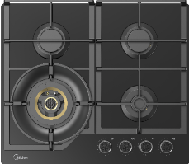 | Газовая варочная поверхность Volcano, ширина 60 см, 4 газовые конфорки, уникальная сверхмощная конфорка с регулировкой пламени до 5 кВт и центральной зоной нагрева, интегрированный кофе-адаптер, фронтальные поворотные регуляторы с функцией "Graded Flame", электроподжиг, газ-контроль каждой конфорки, новый дизайн чугунных решеток, цвет - черное стекло | Открыть сайт | 28,990
MG697TTGB | Газовая варочная поверхность | 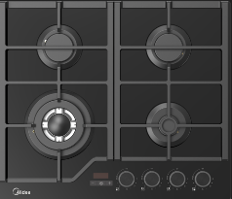 | Газовая варочная поверхность,закаленное стекло, ширина 45 см, 3 газовые конфорки, 1 конфорка повышенной мощности WOK (4 кВт), таймер, 9 уровней регулировки мощности (Graded flame), фронтальные поворотные регуляторы, электроподжиг, газ-контроль каждой конфорки, новый дизайн чугунных решеток, закаленное стекло, цвет - черное стекло | Открыть сайт | 27,990
MG697TTGW | Газовая варочная поверхность | 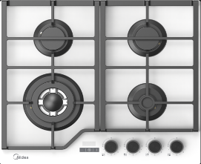 | Газовая варочная поверхность,закаленное стекло, ширина 60 см, 4 газовые конфорки, 1 конфорка повышенной мощности WOK (4 кВт), таймер, 9 уровней регулировки мощности (Graded flame), фронтальные поворотные регуляторы, электроподжиг, газ-контроль каждой конфорки, новый дизайн чугунных решеток, закаленное стекло, цвет - белое стекло | Открыть сайт | 28,990
MG649TGB | Газовая варочная поверхность | 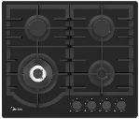 | Газовая варочная поверхность,закаленное стекло, ширина 60 см, 4 газовые конфорки, 1 конфорка повышенной мощности WOK (4 кВт), фронтальные поворотные регуляторы, электроподжиг, газ-контроль каждой конфорки, чугунные решетки, закаленное стекло, цвет - черное стекло | Открыть сайт | 22,990
MG697TGW | Газовая варочная поверхность | 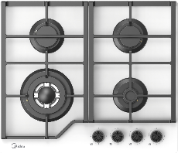 | Газовая варочная поверхность,закаленное стекло, ширина 60 см, 4 газовые конфорки, 1 конфорка повышенной мощности WOK (4 кВт), фронтальные поворотные регуляторы, электроподжиг, газ-контроль каждой конфорки, новый дизайн чугунных решеток,9 уровней регулировки мощности (Graded flame), закаленное стекло, цвет - белое стекло | Открыть сайт | 24,990
MG697TGB | Газовая варочная поверхность | 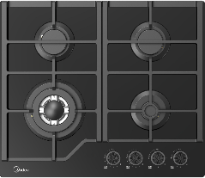 | Газовая варочная поверхность,закаленное стекло, ширина 60 см, 4 газовые конфорки, 1 конфорка повышенной мощности WOK (4 кВт), фронтальные поворотные регуляторы, электроподжиг, газ-контроль каждой конфорки, новый дизайн чугунных решеток,9 уровней регулировки мощности (Graded flame), закаленное стекло, цвет - черное стекло | Открыть сайт | 23,990
MG697TX | Газовая варочная поверхность | 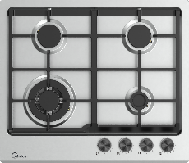 | Газовая варочная поверхность, ширина 60 см, 4 газовые конфорки, 1 конфорка повышенной мощности WOK (4 кВт), фронтальные поворотные регуляторы, электроподжиг, газ-контроль каждой конфорки, новый дизайн чугунных решеток,9 уровней регулировки мощности (Graded flame), закаленное стекло, цвет - нержавеющая сталь | Открыть сайт | 19,990
MG449TGW | Газовая варочная поверхность | 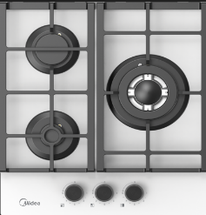 | Газовая варочная поверхность,закаленное стекло, ширина 45 см, 3 газовые конфорки, 1 конфорка повышенной мощности WOK (4 кВт), таймер, 9 уровней регулировки мощности (Graded flame), фронтальные поворотные регуляторы, электроподжиг, газ-контроль каждой конфорки, новый дизайн чугунных решеток, закаленное стекло, цвет - белое стекло | Открыть сайт | 15,990
MG449TGB | Газовая варочная поверхность | 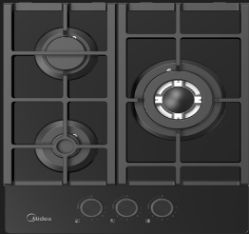 | Газовая варочная поверхность,закаленное стекло, ширина 45 см, 3 газовые конфорки, 1 конфорка повышенной мощности WOK (4 кВт), таймер, 9 уровней регулировки мощности (Graded flame), фронтальные поворотные регуляторы, электроподжиг, газ-контроль каждой конфорки, новый дизайн чугунных решеток, закаленное стекло, цвет - черное стекло | Открыть сайт | 14,990
MG3270TGW | Газовая варочная поверхность |  | Газовая варочная поверхность Домино, ширина 30 см, 2 газовые конфорки Defendi, 1 конфорка повышенной мощности WOK 3,3 кВт с тремя рядами пламени, 9 уровней регулировки мощности (Graded flame), фронтальные поворотные регуляторы, электроподжиг, газ-контроль каждой конфорки, чугунная решетка, материал поверхности - белое стекло | Открыть сайт | 9,990
MG3270TGB | Газовая варочная поверхность |  | Газовая варочная поверхность Домино, ширина 30 см, 2 газовые конфорки Defendi, 1 конфорка повышенной мощности WOK 3,3 кВт с тремя рядами пламени, 9 уровней регулировки мощности (Graded flame), фронтальные поворотные регуляторы, электроподжиг, газ-контроль каждой конфорки, чугунная решетка, материал поверхности - черное стекло | Открыть сайт | 11,990
MI9340GG-I | Встраиваемая микроволновая печь | 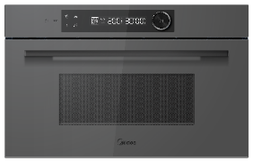 | Объем 34 л, Мощность микроволн 900 Вт, Мощность гриля 1100 Вт Сенсорное управление, Корпус из нержавеющей стали 8 программ авто меню, 5 уровней мощности, Таймер, Размораживание по весу /времени, Звуковой сигнал по окончании процесса Защита детей, Цвет: Серое стекло Размеры (В*Ш*Г), мм: 388х595х401 | Открыть сайт | 45,990
MI9340GB-I | Встраиваемая микроволновая печь | 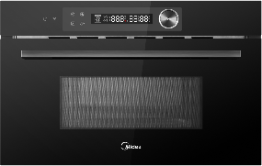 | Объем 34 л, Мощность микроволн 900 Вт, Мощность гриля 1100 Вт Сенсорное управление, Корпус из нержавеющей стали 8 программ авто меню, 5 уровней мощности, Таймер, Размораживание по весу /времени, Звуковой сигнал по окончании процесса Защита детей, Цвет: Черное стекло Размеры (В*Ш*Г), мм: 388х595х401 | Открыть сайт | 43,990
MI982617GB | Встраиваемая микроволновая печь | 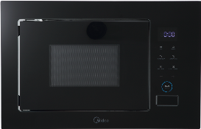 | Объем 26 л, Мощность микроволн 900 Вт, Мощность гриля 1000 Вт БЕЗ ПОВОРОТНОГО СТОЛА - позволяет использовать посуду любой формы. Сенсорное управление, Механическая кнопка открывания, Корпус из нержавеющей стали 10 программ авто меню, 5 уровней мощности, Таймер, Размораживание по весу /времени, Звуковой сигнал по окончании процесса Защита детей, Рамка - акрил, дверца - стекло, Цвет: Черное стекло Размеры (В*Ш*Г), мм: 388х595х401 | Открыть сайт | 32,990
MI982517GBI | Встраиваемая микроволновая печь | 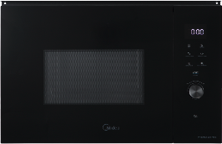 | Объем 25 л, Мощность микроволн 900 Вт, Мощность гриля 1200 Вт ИНВЕРТОРНЫЙ МОТОР обеспечивает тщательное и равномерное приготовление пищи, исключая появление перегретых зон и ледяных участков во время размораживания, ускоряет процесс готовки, позволяя быстрее достичь нужной температуры и более быстро прогреть продукт Сенсорное управление, Механическая кнопка, Корпус из нержавеющей стали 14 программ авто меню, 5 уровней мощности, Таймер, Размораживание по весу /времени, Звуковой сигнал по окончании процесса Защита детей, Рамка - акрил, дверца - стекло, Цвет: Черное стекло Размеры (В*Ш*Г), мм: 388х595х401 | Открыть сайт | 35,990
MI10257GB | Встраиваемая микроволновая печь | 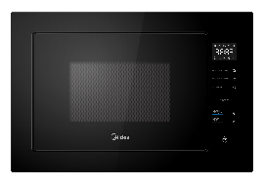 | Объем 25 л, Мощность микроволн 900 Вт, Мощность гриля 1000 Вт Сенсорное управление, Корпус из нержавеющей стали 8 программ авто меню, 5 уровней мощности, Таймер, Размораживание по весу /времени, Звуковой сигнал по окончании процесса Защита детей, Цвет: Черное стекло Размеры (В*Ш*Г), мм: 388х595х401 | Открыть сайт | 30,990
MI10257GW | Встраиваемая микроволновая печь | 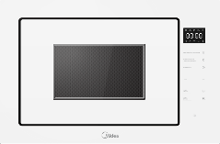 | Объем 25 л, Мощность микроволн 900 Вт, Мощность гриля 1000 Вт Сенсорное управление, Корпус из нержавеющей стали 8 программ авто меню, 5 уровней мощности, Таймер, Размораживание по весу /времени, Звуковой сигнал по окончании процесса Защита детей, Цвет: Белое стекло Размеры (В*Ш*Г), мм: 388х595х401 | Открыть сайт | 31,990
TG925B8D-BL | Встраиваемая микроволновая печь |  | Объем 25 л, Мощность микроволн 900 Вт, Мощность гриля 1000 Вт Электронное управление, Корпус из нержавеющей стали 8 программ авто меню, 5 уровней мощности, Таймер, Размораживание по весу /времени, Звуковой сигнал по окончании процесса Защита детей, Цвет: Черное стекло Размеры (В*Ш*Г), мм: 388х595х401 | Открыть сайт | 29,990
MI92170GB | Встраиваемая микроволновая печь |  | Объем 17 л, Мощность микроволн 900 Вт Электронное управление, Корпус из нержавеющей стали, 8 программ авто меню, 5 уровней мощности, Таймер, Размораживание по весу /времени, Звуковой сигнал по окончании процесса, Защита детей, Цвет: Черное стекло, Размеры (В*Ш*Г), мм: 382х595х320 | Открыть сайт | 25,990
MI92200GB | Встраиваемая микроволновая печь |  | Объем 20 л, Мощность микроволн 800 Вт, Мощность гриля 1000 Вт Электронное управление, Механическая кнопка открывания,Корпус из нержавеющей стали, 8 программ авто меню, 5 уровней мощности, Таймер, Размораживание по весу /времени, Звуковой сигнал по окончании процесса, Защита детей, рамка - акрил, дверца - стекло, Цвет: Черное стекло Размеры (В*Ш*Г), мм: 388х595х343,5 | Открыть сайт | 25,990
AG820BJU-BL | Встраиваемая микроволновая печь |  | Объем 20 л, Мощность микроволн 800 Вт, Мощность гриля 1000 Вт Электронное управление, Корпус из нержавеющей стали, 8 программ авто меню, 5 уровней мощности, Таймер, Размораживание по весу /времени, Звуковой сигнал по окончании процесса, Защита детей, рамка - акрил, дверца - стекло, Цвет: Черное стекло Размеры (В*Ш*Г), мм: 388х595х343,5 | Открыть сайт | 21,990
AG820BJU-SS | Встраиваемая микроволновая печь |  | Объем 20 л, Мощность микроволн 800 Вт, Мощность гриля 1000 Вт Электронное управление, Корпус из нержавеющей стали, 8 программ авто меню, 5 уровней мощности, Таймер, Размораживание по весу /времени, Звуковой сигнал по окончании процесса, Защита детей, Цвет: Нержавеющая сталь, дверца - стекло, Размеры (В*Ш*Г), мм: 388х595х343,5 | Открыть сайт | 16,990
MIH67880F | Индукционная варочная поверхность |  | Индукционная варочная поверхность, ширина 60 см,2 индукционные зоны с технологией FullFlexZone, 8 индукционных катушек, функция Booster, сенсорное управление Slider Control - 4 , 9 уровней мощности, таймер, индикаторы остаточного тепла, технология Inverter, функция "Защита детей", стеклокерамика Ilva, цвет - черный, , цвет индикации - белый, дизайн рамки - 4 скошенных края | Открыть сайт | 44,990
MIH67787F | Индукционная варочная поверхность |  | Индукционная варочная поверхность, ширина 60 см, 2 индукционные зоны с технологией FlexZone, функция Booster, сенсорное управление Slider Control - 2 на каждую зону , 9 уровней мощности, таймер, индикаторы остаточного тепла, технология Inverter, функция "Защита детей", стеклокерамика Ilva, цвет - черный, , цвет индикации - белый, дизайн рамки - 1 скошенный край | Открыть сайт | 35,990
MIH65787F | Индукционная варочная поверхность |  | Индукционная варочная поверхность, ширина 60 см, 1 индукционная зона с технологией FlexZone, функция Booster, сенсорное управление Slider Control - 1, 9 уровней мощности, таймер, индикаторы остаточного тепла, технология Inverter, функция "Защита детей", стеклокерамика Ilva, цвет - черный, , цвет индикации - красный, дизайн рамки - 4 скошенных края | Открыть сайт | 31,990
MIH67781F | Индукционная варочная поверхность |  | Материал поверхности: стеклокерамика.Инверторная технология нагрева.Количество зон нагрева: 4 магнитные катушки.2 зоны Flex.Cенсорное управление: 2 слайдера.Количество уровней нагрева: 9.Функция Boost .Индивидуальная настройка таймера для каждой зоны.Автоматическое обнаружение посуды.Индикация остаточного тепла.Итальянское стекло ILVA.Красная индикация.4 скошенных края |  | 29,990
MIH65781SB | Индукционная варочная поверхность |  | Материал поверхности: стеклокерамика.Инверторная технология нагрева.Количество зон нагрева: 4 магнитные катушки.1 зона Flex.Cенсорное управление: 1 слайдер.Количество уровней нагрева: 9.Функция Boost .Индивидуальная настройка таймера для каждой зоны.Автоматическое обнаружение посуды.Индикация остаточного тепла.Итальянское стекло ILVA.Красная индикация.Черная рамка. |  | 24,990
MIH64707F | Индукционная варочная поверхность |  | Индукционная варочная поверхность, ширина 60 см, 4 индукционные зоны, функция Booster, сенсорное управление Slider Control - 1, 9 уровней мощности, таймер, индикаторы остаточного тепла, технология Inverter, функция "Защита детей", стеклокерамика , цвет - черный, , цвет индикации - белый, дизайн рамки - 1 скошенный край | Открыть сайт | 23,990
MIH45107F | Индукционная варочная поверхность |  | Индукционная варочная поверхность, ширина 45 см, 3 индукционные зоны, 1 зона Flex, функция Booster, сенсорное управление - слайдер, 9 уровней мощности, таймер, индикаторы остаточного тепла, технология Inverter quattro, функция "Защита детей", стеклокерамика, цвет - черный, 4 скошенных края | Открыть сайт | 24,990
MIH37707F | Индукционная варочная поверхность |  | Индукционная варочная поверхность, ширина 30 см, 1 индукционная зона с технологией FlexZone, функция Booster, сенсорное управление Slider Control - 1, 9 уровней мощности, таймер, индикаторы остаточного тепла, технология Inverter, функция "Защита детей", стеклокерамика, цвет - черный, , цвет индикации - красный, дизайн рамки - 1 скошенный край | Открыть сайт | 18,990
MIH32707 | Индукционная варочная поверхность |  | Индукционная варочная поверхность, ширина 30 см, 2 индукционные зоны, функция Booster, сенсорное управление Slider Control - 1, 9 уровней мощности, таймер, индикаторы остаточного тепла, технология Inverter, функция "Защита детей", стеклокерамика, цвет - черный, , цвет индикации - красный, дизайн рамки - нет | Открыть сайт | 11,990
MCH64407F | Электрическая варочная поверхность HiLight |  | Электрическая варочная поверхность Hi-Light, ширина 60 см, 4 зоны нагрева HILIGHT, зона расширения: круглая двойная, сенсорное управление, 9 уровней мощности, таймер, индикаторы остаточного тепла, функция "Защита детей", стеклокерамика, цвет - черный, дизайн рамки - 4 скошенных края | Открыть сайт | 23,990
MCH64107F | Электрическая варочная поверхность HiLight |  | Электрическая варочная поверхность Hi-Light, ширина 60 см, 4 зоны нагрева HILIGHT, сенсорное управление, 9 уровней мощности, таймер, индикаторы остаточного тепла, функция "Защита детей", стеклокерамика, цвет - черный, дизайн рамки - 1 скошенный край | Открыть сайт | 18,990
MCH32107 | Электрическая варочная поверхность HiLight |  | Электрическая варочная поверхность Hi-Light, ширина 30 см, 2 зоны нагрева HILIGHT, сенсорное управление, 9 уровней мощности, таймер, индикаторы остаточного тепла, функция "Защита детей", стеклокерамика, цвет - черный, дизайн рамки - нет | Открыть сайт | 10,990
MH40K570B | Вытяжка |  | Цилиндрическая вытяжка, ширина 38 см, производительность 1150 м3/час, инверторный мотор, сенсорное управление + жесты,4 уровня регулировки мощности, LED освещение, 1 алюминиевый жироулавливающий фильтр, отвод/рециркуляция, уровень шума 51 дБ. 2 Угольных фильтра CFM8211 в комплекте. Цвет: черный. | Открыть сайт | 36,990
MH60AN995GB | Вытяжка |  | Наклонная вытяжка, ширина 60 см, настенный монтаж, производительность 1150 м3/час, сенсорное слайдерное управление, 4 уровня регулировки мощности, LED освещение 2*1,5 Вт, алюминиевые жироулавливающие фильтры, отвод/рециркуляция, уровень шума min 50 дБ. Угольный фильтр CFM8211, дополнительная опция, приобретается отдельно. Цвет: черное стекло, цвет телескопичекой трубы - черный | Открыть сайт | 19,990
MH60C668GB | Вытяжка |  | T-образная вытяжка, ширина 60 см, производительность 900 м3/час, инверторный мотор, сенсорное управление + жесты,4 уровня регулировки мощности, LED освещение, 2 алюминиевых жироулавливающих фильтра, отвод/рециркуляция, уровень шума 56 дБ. 2 Угольных фильтра CFM8211 в комплекте. Цвет: черный, цвет телескопичекой трубы -черный | Открыть сайт | 18,990
MH60AN364GW | Вытяжка |  | Наклонная вытяжка, ширина 60 см, настенный монтаж, производительность 900 м3/час, сенсорное управление,3 уровня регулировки мощности, LED освещение 1*1,5 Вт, алюминиевый жироулавливающий фильтр, отвод/рециркуляция, уровень шума min 54 дБ. Угольный фильтр CFM8211 дополнительная опция - приобретается отдельно. Цвет: белое стекло, цвет телескопичекой трубы - белый | Открыть сайт | 18,990
MH60AN364GB | Вытяжка |  | Наклонная вытяжка, ширина 60 см, настенный монтаж, производительность 900 м3/час, сенсорное управление,3 уровня регулировки мощности, LED освещение 1*1,5 Вт, алюминиевый жироулавливающий фильтр, отвод/рециркуляция, уровень шума min 54 дБ. Угольный фильтр CFM8211 дополнительная опция - приобретается отдельно. Цвет:черное стекло, цвет телескопичекой трубы - черный | Открыть сайт | 18,990
MH60I970GB | Вытяжка |  | Вытяжка, полностью встраиваемая с системой переметрического всасывания, ширина 52 см, отвод/рециркуляция, 1150 м3/час, управление жестами + сенсор,управление со смартфона, датчик задымления, поверхность из стекла, 3 скорости, LED освещение 1*4 Вт, алюминиевый жироулавливающий фильтр, Угольный фильтр CFM8211 поставляется в комплекте - 2 шт, уровень шума мин 55 дБ. Цвет панели - черный. | Открыть сайт | 28,990
MH60I970GW | Вытяжка |  | Вытяжка, полностью встраиваемая с системой переметрического всасывания, ширина 52 см, отвод/рециркуляция, 1150 м3/час, управление жестами + сенсор,управление со смартфона, датчик задымления, поверхность из стекла, 3 скорости, LED освещение 1*4 Вт, алюминиевый жироулавливающий фильтр, Угольный фильтр CFM8211 поставляется в комплекте - 2 шт, уровень шума мин 55 дБ. Цвет панели - белый. | Открыть сайт | 28,990
MH60I550GB | Вытяжка |  | Вытяжка, полностью встраиваемая, ширина 52 см, отвод/рециркуляция, 900 м3/час, управление жестами + сенсор, поверхность из стекла, 3 скорости, LED освещение 2*1,5 Вт, алюминиевый жироулавливающий фильтр, Угольный фильтр CFM8211 поставляется в комплекте - 2 шт, уровень шума мин 55 дБ. Цвет панели - черный. | Открыть сайт | 21,990
MH60I550GW | Вытяжка |  | Вытяжка, полностью встраиваемая, ширина 52 см, отвод/рециркуляция, 900 м3/час, управление жестами + сенсор, поверхность из стекла, 3 скорости, LED освещение 2*1,5 Вт, алюминиевый жироулавливающий фильтр, Угольный фильтр CFM8211 поставляется в комплекте - 2 шт, уровень шума мин 55 дБ. Цвет панели - белый. | Открыть сайт | 21,990
MH60I770X | Вытяжка |  | Вытяжка, полностью встраиваемая, ширина 52 см, отвод/рециркуляция, 1150 м3/час, механическое управление, 3 скорости, LED освещение 2*1,5 Вт, алюминиевый жироулавливающий фильтр, Угольный фильтр CFM8211 поставляется в комплекте, уровень шума min 62 дБ. Цвет панели - нержавеющая сталь. | Открыть сайт | 16,990
MH60I770B |  Вытяжка |  | Вытяжка, полностью встраиваемая, ширина 52 см, отвод/рециркуляция, 1150 м3/час, механическое управление, 3 скорости, LED освещение 2*1,5 Вт, алюминиевый жироулавливающий фильтр, Угольный фильтр CFM8211 поставляется в комплекте, уровень шума min 62 дБ. Цвет панели - черный. | Открыть сайт | 16,990
MH60I770W |  Вытяжка |  | Вытяжка, полностью встраиваемая, ширина 52 см, отвод/рециркуляция, 1150 м3/час, механическое управление, 3 скорости, LED освещение 2*1,5 Вт, алюминиевый жироулавливающий фильтр, Угольный фильтр CFM8211 поставляется в комплекте, уровень шума min 62 дБ. Цвет панели - белый. | Открыть сайт | 16,990
MH60I370W | Вытяжка |  | Вытяжка, полностью встраиваемая, ширина 52 см, отвод/рециркуляция, 900 м3/час, механическое управление кнопками, 3 скорости, LED освещение 2*1,5 Вт, алюминиевый жироулавливающий фильтр, Угольный фильтр CFM8211 поставляется в комплекте - 2 шт, уровень шума min 55 дБ. Цвет панели - белая эмаль. | Открыть сайт | 10,990
MH60I370B | Вытяжка |  | Вытяжка, полностью встраиваемая, ширина 52 см, отвод/рециркуляция, 900 м3/час, механическое управление кнопками, 3 скорости, LED освещение 2*1,5 Вт, алюминиевый жироулавливающий фильтр, Угольный фильтр CFM8211 поставляется в комплекте - 2 шт, уровень шума min 55 дБ. Цвет панели - черная эмаль. | Открыть сайт | 11,990
MH60I370X | Вытяжка |  | Вытяжка, полностью встраиваемая, ширина 52 см, отвод/рециркуляция, 900 м3/час, механическое управление кнопками, 3 скорости, LED освещение 2*1,5 Вт, алюминиевый жироулавливающий фильтр, Угольный фильтр CFM8211 поставляется в комплекте - 2 шт, уровень шума min 55 дБ. Цвет панели - нержавеющая сталь. | Открыть сайт | 10,990
MH60I300X | Вытяжка |  | Вытяжка, полностью встраиваемая, ширина 52 см, отвод/рециркуляция, 600 м3/час, механическое управление, 3 скорости, LED освещение 2*1,5 Вт, алюминиевый жироулавливающий фильтр, Угольный фильтр CFM8211 поставляется в комплекте, уровень шума min 54 дБ. Цвет панели - нержавеющая сталь. | Открыть сайт | 9,990
MID60S730i | Встраиваемая посудомоечная машина |  | Встраиваемая ПММ, 60 см, 14 компл., 3 корзины, 3-я корзина Infinity Plus, А++/A/A, сенсорное управление SuperReality, дисплей, 6+4 программ (Авто программа), функция усиленной мойки (Power Wash), функция доп. сушки (Extra Drying), конденсационная сушка, Отложенный старт: 1-24 часов, Dual Zone Wash (зональная мойка), Ионизатор (ION Dishfresh), Использование средств "All in one", Система полной защиты от протечек AquaStop, внуренняя подсветка, боковой индикатор, Sliding Door, Инверторный мотор, функция ускорения программ (Turbo Speed+), нижний разбрызгиватель Orbit, Ур.шума 42 дБ, WiFi (работает с Алисой) | Открыть сайт | 62,990
MID60S490I | Встраиваемая посудомоечная машина |  | Встраиваемая ПММ, 60 см, 14 компл., 3 корзины, Инверторный мотор, А+++/A/A, Сенсорное управление, дисплей, 6+3 программ (Авто программа), конденсационная сушка, Отложенный старт: 1-24 часов, Ионизатор (ION Dishfresh), Беззвучный режим, Использование средств "All in one", Система полной защиты от протечек AquaStop, внуренняя подсветка, функция автооткрывания, луч на полу, Ур.шума 44 дБ, WiFi (работает с Алисой) | Открыть сайт | 49,990
MID60S340i | Встраиваемая посудомоечная машина |  | Встраиваемая ПММ, 60 см, 14 компл., 3 корзины, 3-я корзина Infinity, А++/A/A, электронное управление, дисплей, 6+4 программ (Авто программа), функция усиленной мойки (Power Wash), конденсационная сушка, Отложенный старт: 1-24 часов, ½ загрузки, Ионизатор (ION Dishfresh), Использование средств "All in one", Система полной защиты от протечек AquaStop, внуренняя подсветка, Ур.шума 47 дБ, WiFi (работает с Алисой) | Открыть сайт | 42,990
MID60S160i | Встраиваемая посудомоечная машина |  | Встраиваемая ПММ, 60 см, 14 компл., 3 корзины, 3-я корзина Infinity, А++/A/A, Электронное управление, LED индикация, 4+4 программ, функция доп. сушки (Extra Drying), конденсационная сушка, Отложенный старт: 3/6/9/12 часов, Использование средств "All in one", Система полной защиты от протечек AquaStop, Ур.шума 49 дБ, WiFi (работает с Алисой), ION Dishfresh (Ионизация воздуха) |  | 34,990
MID60S140i | Встраиваемая посудомоечная машина |  | Встраиваемая ПММ, 60 см, 14 компл., 3 корзины, 3-я корзина Infinity, А++/A/A, Электронное управление, LED индикация, 5+4 программ, функция доп. сушки (Extra Drying), конденсационная сушка, Отложенный старт: 3/6/9/12 часов, ½ загрузки, Использование средств "All in one", Система полной защиты от протечек AquaStop, Ур.шума 49 дБ, WiFi (работает с Алисой) | Открыть сайт | 37,990
MID60S100i | Встраиваемая посудомоечная машина |  | Встраиваемая ПММ, 60 см, 12 компл., 2 корзины, А++/A/A, Электронное управление, LED индикация, 5 программ, Активная сушка, Отложенный старт: 3/6/9 часов, ½ загрузки, Использование средств "All in one", Система полной защиты от протечек AquaStop, Ур.шума 49 дБ, WiFi (работает с Алисой) | Открыть сайт | 30,990
MID45S730i | Встраиваемая посудомоечная машина |  | Встраиваемая ПММ, 45 см, 10 компл., 3 корзины, 3-я корзина Infinity Plus, А++/A/A, сенсорное управление SuperReality, дисплей, 6+4 программ (Авто программа), функция усиленной мойки (Power Wash), функция доп. сушки (Extra Drying), конденсационная сушка, Отложенный старт: 1-24 часов, Dual Zone Wash (зональная мойка), Ионизатор (ION Dishfresh), Использование средств "All in one", Система полной защиты от протечек AquaStop, внуренняя подсветка, боковой индикатор, Sliding door, Инверторный мотор, функция ускорения программ (Turbo Speed+), нижний разбрызгиватель Orbit, Ур.шума 42 дБ, WiFi (работает с Алисой) | Открыть сайт | 58,990
MID45S490I | Встраиваемая посудомоечная машина |  | Встраиваемая ПММ, 45 см, 10 компл., 3 корзины, Инверторный мотор, А+++/A/A, Сенсорное управление, дисплей, 6+3 программ (Авто программа), конденсационная сушка, Отложенный старт: 1-24 часов, Ионизатор (ION Dishfresh), Беззвучный режим, Использование средств "All in one", Система полной защиты от протечек AquaStop, внуренняя подсветка, функция автооткрывания, луч на полу, Ур.шума 44 дБ, WiFi (работает с Алисой) |  | 45,990
MID45S340i | Встраиваемая посудомоечная машина |  | Встраиваемая ПММ, 45 см, 10 компл., 3 корзины, 3-я корзина Infinity, А++/A/A, электронное управление, дисплей, 6+4 программ (Авто программа), функция усиленной мойки (Power Wash), конденсационная сушка, Отложенный старт: 1-24 часов, ½ загрузки, Ионизатор (ION Dishfresh), Использование средств "All in one", Система полной защиты от протечек AquaStop, внуренняя подсветка, Ур.шума 47 дБ, WiFi (работает с Алисой) | Открыть сайт | 38,990
MID45S140i | Встраиваемая посудомоечная машина |  | Встраиваемая ПММ, 45 см, 10 компл., 3 корзины, 3-я корзина Infinity, А++/A/A, Электронное управление, LED индикация, 5+4 программ, функция доп. сушки (Extra Drying), конденсационная сушка, Отложенный старт: 3/6/9/12 часов, ½ загрузки, Использование средств "All in one", Система полной защиты от протечек AquaStop, Ур.шума 49 дБ, WiFi (работает с Алисой) | Открыть сайт | 33,990
MID45S100i | Встраиваемая посудомоечная машина |  | Встраиваемая ПММ, 45 см, 9 компл., 2 корзины, А++/A/A, Электронное управление, LED индикация, 5 программ, Активная сушка, Отложенный старт: 3/6/9 часов, ½ загрузки, Использование средств "All in one", Система полной защиты от протечек AquaStop, Ур.шума 49 дБ, WiFi (работает с Алисой) | Открыть сайт | 26,990
CFM8211 | Угольный фильтр к вытяжкам |  | Угольный фильтр (2 шт. в упаковке) подходят для всех моделей |  | 1,990

